Sheet1
 | ミルク | 生地 | カラメル | カスタード | 砂糖
シュークリーム | 1 | 2 |  | 3 | 1
シュークリーム | 0 | 3 |  | 4 | 0
シュークリーム | 0 | 0 |  | 1 | 0
シュークリーム | 2 | 3 |  | 5 | 1 |  |  | 0.1170212766
シュークリーム | 2 | 2 |  | 2 | 2 |  |  | 0.016666666667
 | 5 | 10 | 0 | 15 | 4 | 34
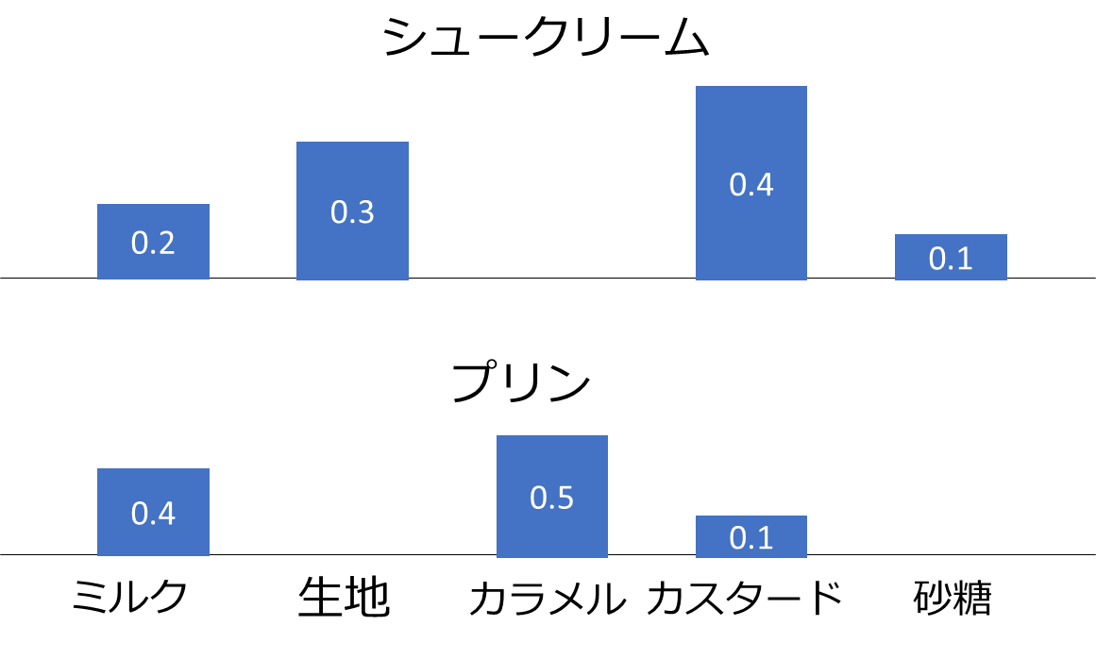
 | 0.14705882353 | 0.29411764706 | 0 | 0.44117647059 | 0.11764705882 | 1
 | 1 | 2 | 0 | 3 | 0.8 | 6.8
 | 0.14705882353 | 0.29411764706 | 0 | 0.44117647059 | 0.11764705882 | 1

プリン | 3 | 0 | 3 | 1 | 0
プリン | 5 | 0 | 8 | 0 | 0
プリン | 2 | 0 | 2 | 2 | 0
 | 10 | 0 | 13 | 3 | 0 | 26
 | 0.38461538462 | 0 | 0.5 | 0.11538461538 | 0 | 1

 | ミルク | 生地 | カラメル | カスタード | 砂糖
シュークリーム | 1 | 2 | 0 | 3 | 1
シュークリーム | 0 | 3 | 0 | 4 | 0
シュークリーム | 0 | 0 | 0 | 1 | 0
シュークリーム | 2 | 3 | 0 | 5 | 1
シュークリーム | 2 | 2 | 0 | 2 | 2
プリン | 3 | 0 | 3 | 1 | 0
プリン | 5 | 0 | 8 | 0 | 0
プリン | 2 | 0 | 2 | 2 | 0

 | ミルク | 生地 | カラメル | カスタード | 砂糖
シュークリーム | 1 | 2 | 0 | 3 | 1
シュークリーム | 0 | 3 | 0 | 4 | 0
シュークリーム | 0 | 0 | 0 | 1 | 0
シュークリーム | 2 | 3 | 0 | 5 | 1
シュークリーム | 2 | 2 | 0 | 2 | 2 | 総計
 |  | 10 |  |  |  | 34

プリン | 3 | 0 | 3 | 1 | 0
プリン | 5 | 0 | 8 | 0 | 0
プリン | 2 | 0 | 2 | 2 | 0

 | ミルク | 生地 | カラメル | カスタード | 砂糖
シュークリーム | 1 | 2 | 0 | 3 | 1
シュークリーム | 0 | 3 | 0 | 4 | 0
シュークリーム | 0 | 0 | 0 | 1 | 0
シュークリーム | 2 | 3 | 0 | 5 | 1
シュークリーム | 2 | 2 | 0 | 2 | 2
 | 0.15 | 0.29 | 0.00 | 0.44 | 0.12

プリン | 3 | 0 | 3 | 1 | 0
プリン | 5 | 0 | 8 | 0 | 0
プリン | 2 | 0 | 2 | 2 | 0
 | 0.38 | 0.00 | 0.50 | 0.12 | 0.00

 | ミルク | 生地 | カラメル | カスタード | 砂糖
シュークリーム | 1 | 2 | 0 | 3 | 1
シュークリーム | 0 | 3 | 0 | 4 | 0
$${0.01}^{2}×0.06×0.05=0.0$$
シュークリーム | 0 | 0 | 0 | 1 | 0
シュークリーム | 2 | 3 | 0 | 5 | 1
シュークリーム | 2 | 2 | 0 | 2 | 2 |  | 1.875E-07
 | 5.00 | 10.00 | 0.00 | 15.00 | 4.00 | 34.00
$${0.16}^{2}×0.13×0.01=0.0$$
 | 0.06 | 0.12 | 0.01 | 0.17 | 0.05 | 0.41489361702

$$\log{0.01}+\log{0.01}+\log{0.06}+\log{0.05}+\log{\frac{5}{8}}=$$
プリン | 3 | 0 | 3 | 1 | 0 |  | 0.000156
プリン | 5 | 0 | 8 | 0 | 0
プリン | 2 | 0 | 2 | 2 | 0
 | 10.00 | 0.00 | 13.00 | 3.00 | 0.00 | 26.00 |  |  | -15.489486992
 | 0.13 | 0.01 | 0.16 | 0.05 | 0.01 | 0.36
$$\log{0.16}+\log{0.16}+\log{0.13}+\log{0.01}+\log{\frac{3}{8}}=$$
 |  |  |  |  |  |  |  |  | -11.291383195

